NL - Droge Infra
North Sea Port |  |  |  | Netherlands
Schelpenpad 2 |  |  |  | Haven nr: 1151 | CSRD rapportage (per werkorder)
4531 PD Terneuzen |  |  |  | tel. 0115 647 400

Bestek: |  |  |  |  | Aannemer:

Werkorder: |  | Uitvoering van |  |  |  | tot |  |  | Datum rapport:
Beschrijving werken: |  |  |  |  |  |  |  | Vervangen fundering

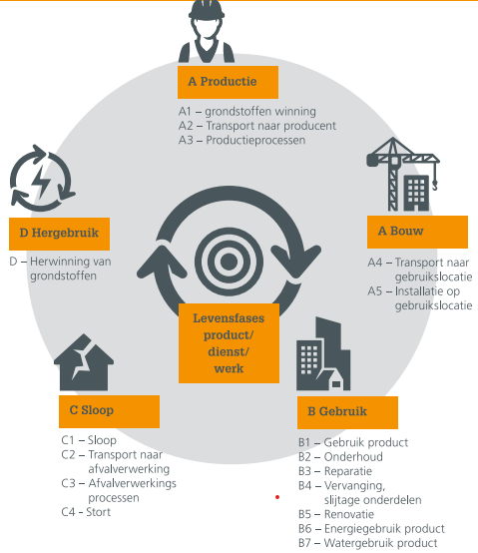
MATERIAAL (A1-A3) |  |  |  |  |  |  |  |  |  |  | Verschillende fases van LevensCyclusAnalyse (LCA)
Type |  | ρ (ton/m³) | % Sec. grondstof | Hoeveelheid | Eenheid | Emissiefactor |  | Emissie CO2 in kg
 |  |  |  |  |  |  |  | 0
 |  |  |  |  |  |  |  | 0
 |  |  |  |  |  |  |  | 0
 |  |  |  |  |  |  |  | 0

MATERIEEL (A4-A5)
Categorie | Type |  | Brandstof |  | Hoeveelheid | Eenheid | Emissiefactor |  | Emissie CO2 in kg
 |  |  |  |  |  | liter |  | kg CO2/L | 0
 |  |  |  |  |  | liter |  | kg CO2/L | 0
 |  |  |  |  |  | liter |  | kg CO2/L | 0
 |  |  |  |  |  | liter |  | kg CO2/L | 0
 |  |  |  |  |  | liter |  | kg CO2/L | 0
 |  |  |  |  |  |  |  |  | 0
 |  |  |  |  |  |  |  |  | 0
 |  |  |  |  |  |  |  |  | 0
 |  |  |  |  |  |  |  |  | 0
 |  |  |  |  |  |  |  |  | 0
 |  |  |  |  |  |  |  |  | 0
 |  |  |  |  |  |  |  |  | 0
Werf |  | Draaiuren |  | Verbruik (L/u) | Brandstof |  | Emissiefactor |  | Emissie CO2 in kg
 |  |  |  |  |  |  |  | kg CO2/L | 0
 |  |  |  |  |  |  |  | kg CO2/L | 0
 |  |  |  |  |  |  |  |  | 0
 |  |  |  |  |  |  |  |  | 0
Goederen | Emissiefactor |  | Eenheid |  | Hoeveelheid | Type |  |  | Emissie CO2 in kg
 |  |  |  |  |  |  |  |  | 0
 |  |  |  |  |  |  |  |  | 0
 |  |  |  |  |  |  |  |  | 0
 |  |  |  |  |  |  |  |  | 0
Personen | Emissiefactor |  | Eenheid |  | Hoeveelheid | Type |  |  | Emissie CO2 in kg
 |  |  |  |  |  |  |  |  | 0
 |  |  |  |  |  |  |  |  | 0
 |  |  |  |  |  |  |  |  | 0
 |  |  |  |  |  |  |  |  | 0

CIRCULARITEIT |  |  |  |  |  |  |  | Totaal materiaalstromen (m³) |  | 1
Type |  |  | Hoeveelheid | Eenheid | % van Totaal | Hergebruik
 |  |  |  | m³ | 0%
 |  |  |  | m³ | 0%
 |  |  |  | m³ | 0%
 |  |  |  | m³ | 0%
 |  |  |  |  | 0%
 |  |  |  |  | 0%
 |  |  |  |  | 0%
 |  |  |  |  | 0%
 |  |  |  |  | 0%
 |  |  |  |  | 0%

